Prueba Documentos
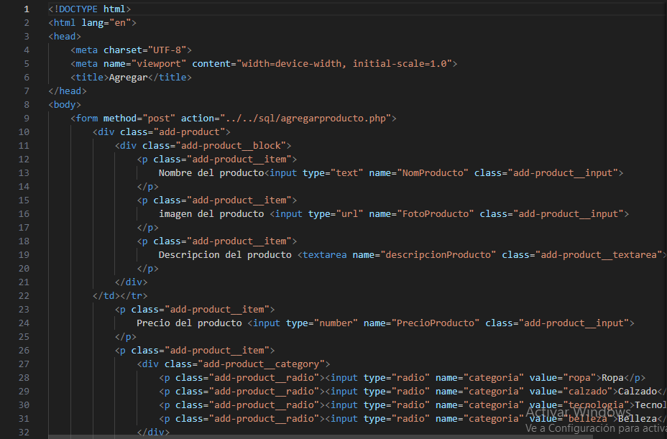
Prueba de Caja Blanca

INFORMACION GENERAL | Busca asegurar que el código funciona de acuerdo con las especificaciones y que el módulo lógico es válido. Los aspectos a considerar son los siguientes: Rutinas de excepción, Rutinas de error, Manejo de parámetros, Validaciones, Valores válidos, Valores límites, Rangos, Mensajes posibles

Identificador Prueba | Nombre Prueba |  | Responsable
CP01 | Producto |  | Daniel Garcia
Descripción | Revision de sentencias, objetos y funciones

Servicio / Componente Probado
Listar productos-Prueba de Código, revision de las clases, funciones, tomas de disiciones

Perrequisitos
Para la revision del modulo debe existir los formulario con su respectiva Crud

Método Utilizado | Instrucciones de la Prueba
Prueba de la caja blanca | Se reviso el codigo fuente para listar y paginar los resultados, se ejecuta una consulta total de registros donde muestra el total de registros encontrados, una consulta para buscar los registros y una consulta donde muestra los registros encontrados en el formulario listar

Datos Entrada |  | Salida Esperada
Código de producto y nombre del producto |  | Listar los productos que se encuentran en la base de datos

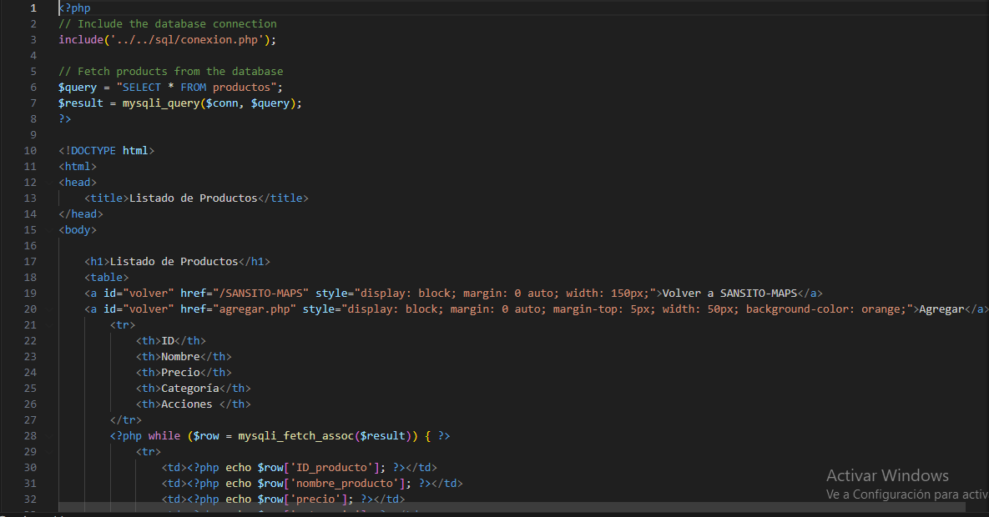

Identificador Prueba | Nombre Prueba |  | Responsable
CP01 | Producto |  | Daniel Garcia
Descripción | Revision de sentencias, objetos y funciones

Servicio / Componente Probado
Prueba de Código, revision de las clases, funciones, tomas de disiciones

Perrequisitos
Para la revision del modulo debe existir los formulario con su respectiva Crud

Método Utilizado | Instrucciones de la Prueba
Prueba de la caja blanca | Se reviso la clase Producto, donde se encuentra las funciones para guardar, modificar y eliminar los productos que son digitados por los usuarios. Funcion Guardar: Para guardar se existe un SQL que permite consultar el producto antes de guardarlo, con el fin de que no existan datos duplicados, cuando se confirma que el dato no existe, se procede almacenar los registros digitados por el usuario. Funcion Modificar: Existe una SQL que permite consultar el producto antes de guardarlo, con el fin de que no existan datos duplicados, cuando el usuario oprime el boton modificar, los datos son actualizados en la base de datos. Funcion Eliminar: Cuando el usuario quiere eliminar un producto, el codigo encuentra un sql que permite eliminar un producto.

Datos Entrada |  | Salida Esperada
Código de Documento y nombre del Documento |  | Crear registro, modificar los registros y eliminar registros

Identificador Prueba | Nombre Prueba |  | Responsable
CP02 | Registro usuario |  | Daniel Garcia
Descripción | Revision de sentencias, objetos y funciones

Servicio / Componente Probado
Listar productos-Prueba de Código, revision de las clases, funciones, tomas de disiciones

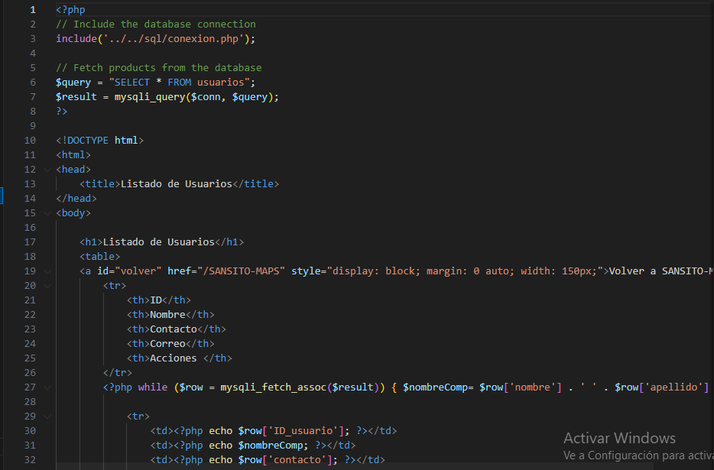
Perrequisitos
Para la revision del modulo debe existir los formulario con su respectiva Crud

Método Utilizado | Instrucciones de la Prueba
Prueba de la caja blanca | Se reviso el codigo fuente para listar y paginar los resultados, se ejecuta una consulta total de registros donde muestra el total de registros encontrados, una consulta para buscar los registros y una consulta donde muestra los registros encontrados en el formulario listar

Datos Entrada |  | Salida Esperada
Código de producto y nombre del registro |  | Listar los registros que se encuentran en la base de datos

Identificador Prueba | Nombre Prueba |  | Responsable
CP02 | registro usuario |  | Daniel Garcia
Descripción | Revision de sentencias, objetos y funciones

Servicio / Componente Probado
Prueba de Código, revision de las clases, funciones, tomas de disiciones

Perrequisitos
Para la revision del modulo debe existir los formulario con su respectiva Crud

Método Utilizado | Instrucciones de la Prueba
Prueba de la caja blanca | Se reviso la clase Registro, donde se encuentra las funciones para guardar, modificar y eliminar los productos que son digitados por los usuarios. Funcion Guardar: Para guardar se existe un SQL que permite consultar el registro antes de guardarlo, con el fin de que no existan datos duplicados, cuando se confirma que el dato no existe, se procede almacenar los registros digitados por el usuario. Funcion Modificar: Existe una SQL que permite consultar el registro antes de guardarlo, con el fin de que no existan datos duplicados, cuando el usuario oprime el boton modificar, los datos son actualizados en la base de datos. Funcion Eliminar: Cuando el usuario quiere eliminar un registro, el codigo encuentra un sql que permite eliminar un registro y un sql donde verifica que no tenga productos relacionados; si tiene registros relacionados no deja eliminar el registro.

Datos Entrada |  | Salida Esperada
Código de Documento y nombre del Documento |  | Crear registro, modificar los registros y eliminar registros

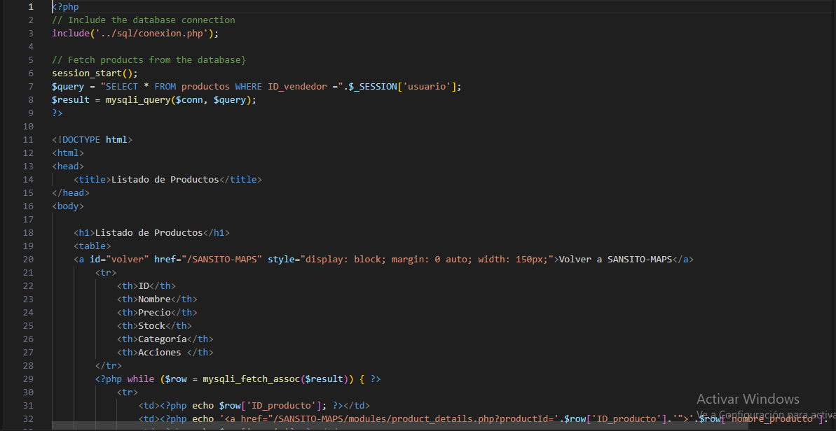
Identificador Prueba | Nombre Prueba |  | Responsable
CP03 | Registro Tienda |  | Daniel Garcia
Descripción | Revision de sentencias, objetos y funciones

Servicio / Componente Probado
Listar productos-Prueba de Código, revision de las clases, funciones, tomas de disiciones

Perrequisitos
Para la revision del modulo debe existir los formulario con su respectiva Crud

Método Utilizado | Instrucciones de la Prueba
Prueba de la caja blanca | Se reviso el codigo fuente para listar y paginar los resultados, se ejecuta una consulta total de registros donde muestra el total de registros encontrados, una consulta para buscar los registros y una consulta donde muestra los registros encontrados en el formulario listar

Datos Entrada |  | Salida Esperada
Código de producto y nombre del registro |  | Listar los registros que se encuentran en la base de datos

Identificador Prueba | Nombre Prueba |  | Responsable
CP03 | registro Tienda |  | Daniel Garcia
Descripción | Revision de sentencias, objetos y funciones

Servicio / Componente Probado
Prueba de Código, revision de las clases, funciones, tomas de disiciones

Perrequisitos
Para la revision del modulo debe existir los formulario con su respectiva Crud

Método Utilizado | Instrucciones de la Prueba
Prueba de la caja blanca | Se reviso la clase Registro de Tiendar, donde se encuentra las funciones para guardar, modificar y eliminar los productos que son digitados por los usuarios. Funcion Guardar: Para guardar se existe un SQL que permite consultar el registro antes de guardarlo, con el fin de que no existan datos duplicados, cuando se confirma que el dato no existe, se procede almacenar los registros digitados por el usuario. Funcion Modificar: Existe una SQL que permite consultar el registro antes de guardarlo, con el fin de que no existan datos duplicados, cuando el usuario oprime el boton modificar, los datos son actualizados en la base de datos. Funcion Eliminar: Cuando el usuario quiere eliminar un registro, el codigo encuentra un sql que permite eliminar un registro y un sql donde verifica que no tenga productos relacionados; si tiene registros relacionados no deja eliminar el registro.

Datos Entrada |  | Salida Esperada
Código de Documento y nombre del Documento |  | Crear registro, modificar los registros y eliminar registros

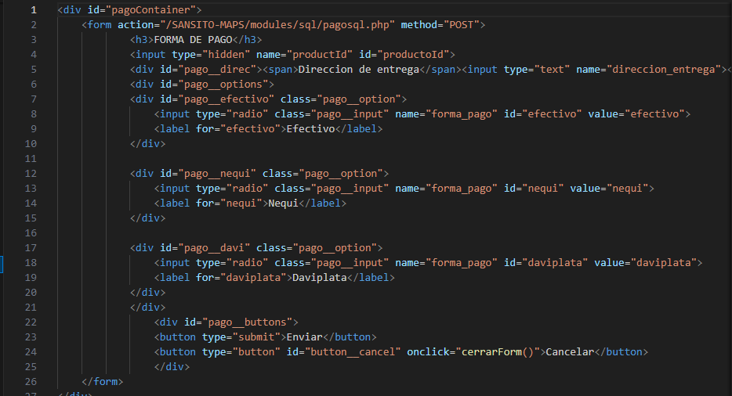
Identificador Prueba | Nombre Prueba |  | Responsable
CP04 | Comprar productos |  | Daniel Garcia
Descripción | Revision de sentencias, objetos y funciones

Servicio / Componente Probado
Prueba de Código, revision de las clases, funciones, tomas de disiciones

Perrequisitos
Para la revision del modulo debe existir los formulario con su respectiva Crud

Método Utilizado | Instrucciones de la Prueba
Prueba de la caja blanca | Se reviso la clase pago de productos donde se encuentra las funciones de escoger la forma de pago, poner la direccion donde se quiere llevar el producto y la de confirmar o cancelar la compra del producto

Datos Entrada |  | Salida Esperada
Código de producto y pago |  | Confirmar o cancelar compra del producto agregandose a pedidos

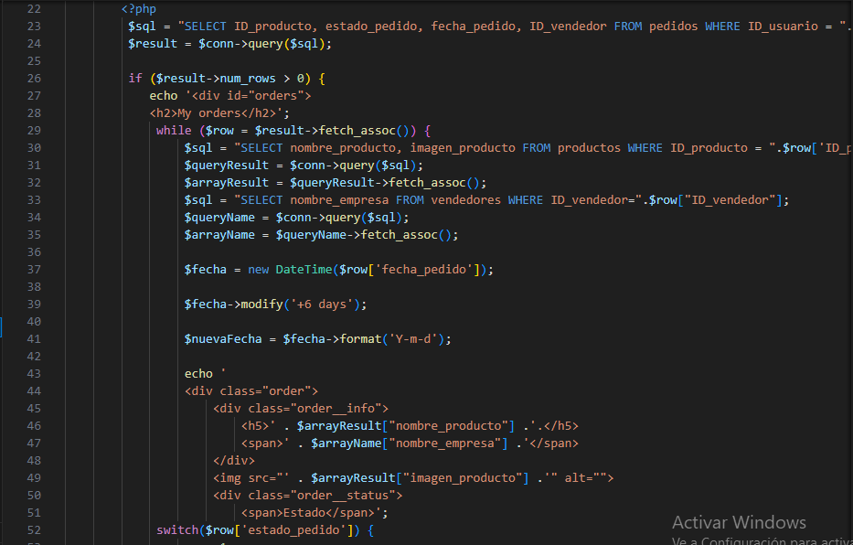
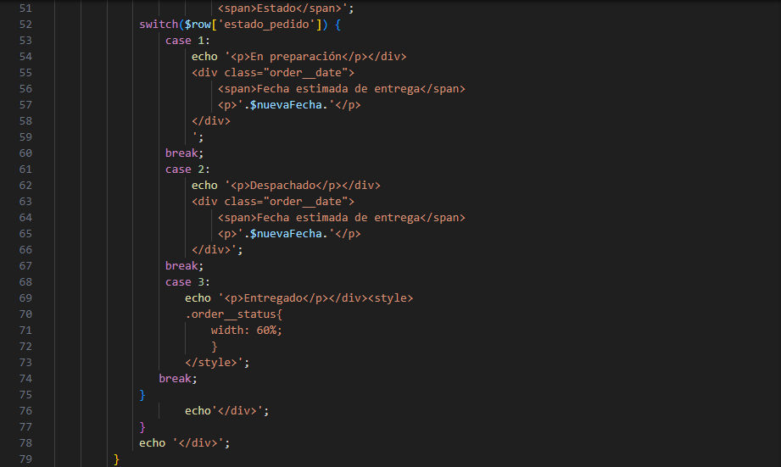
CP05 | Nombre Prueba |  | Responsable
CP05 | Ver pedidos |  | Daniel Garcia
Descripción | Revision de sentencias, objetos y funciones

Servicio / Componente Probado
Prueba de Código, revision de las clases, funciones, tomas de disiciones

Perrequisitos
Para la revision del modulo debe existir los formulario con su respectiva Crud

Método Utilizado | Instrucciones de la Prueba
Prueba de la caja blanca | Se reviso la clase pedidos en donde encontramos la informacion del producto que se quiere comprar, la fecha e la que llega el pedido y el estado del pedido

Datos Entrada |  | Salida Esperada
Código del pedido |  | Informacion sobre el estado del pedido con la fecha de llegada

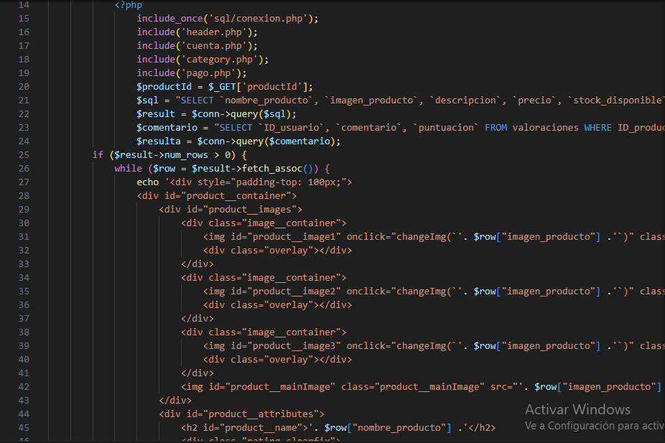
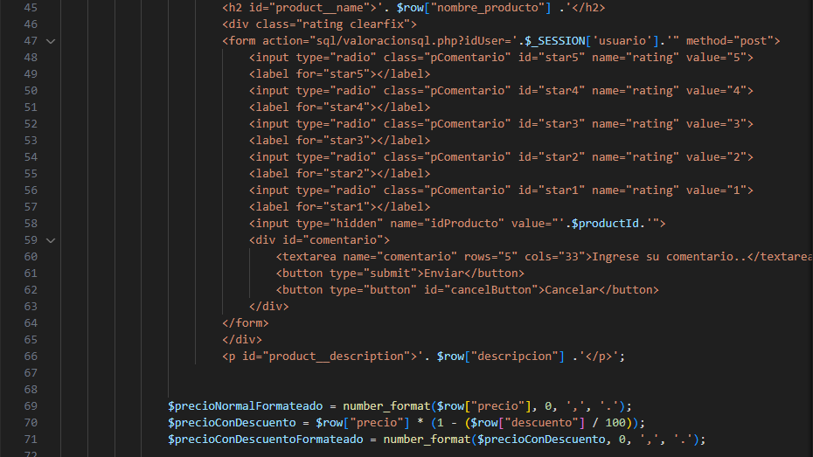
CP05 | Nombre Prueba |  | Responsable
CP06 | Ver Producto |  | Daniel Garcia
Descripción | Revision de sentencias, objetos y funciones

Servicio / Componente Probado
Prueba de Código, revision de las clases, funciones, tomas de disiciones

Perrequisitos
Para la revision del modulo debe existir los formulario con su respectiva Crud

Método Utilizado | Instrucciones de la Prueba
Prueba de la caja blanca | Se reviso la clase producto donde vemos toda la informacion del producto con su respectiva imagen y descripcion ademas de los comentarios y valoracion que le dieron otroa usuarios al producto

Datos Entrada |  | Salida Esperada
Código del producto |  | Informacion sobre el producto con la opcion de comprar o añadiir al carrito

